様式第1号
 | 様式第1号（第2条関係） |  |  |  |  |  |  |  |  |  |  |  |  |  |  |  |  | 記入上の注意：該当する文字を○で囲むこと。□は該当すればチェック☑すること。
 | 感染症患者（入院勧告による入院）医療費公費負担申請書（法第37条）
 | 枚方市保健所長 様 |  |  |  |  |  |  |  |  |  |  |  |  |  |  |  |  |  |  |  |  |  |  |  |  |  |  |  |  |  |  |  |  |  |  |  |  |  |  |  |  |  |  |  |  | 年 |  |  | 月 |  |  |  |  | 日

 |  | ・感染症の予防及び感染症の患者に対する医療に関する法律第37条の規定により医療費公費負担を申請します。
 |  | ・申請に必要な範囲で、担当課が住民基本台帳情報及び市民税情報等を確認することに同意します。

 |  |  |  |  |  |  |  |  |  |  | 申請者の氏名 |  |  |  |  |  |  |  |  |  |  |  |  |  |  |  |  |  |  |  |  |  |  |  |  |  |  |  |  |  | 患者との関係

 |  |  |  |  |  |  |  |  |  |  | 申請者の個人番号 |  |  |  |  |  |  |  |  |  |  |  |  |  |  |  |  |  |  |  |  |  |  |  |  |  |  |  |  |  |  |  |  |  |  |  | （１２桁）

 |  |  |  |  |  |  |  |  |  |  | 申請者の住所 |  |  |  |  |  |  |  |  |  |  |  |  |  |  |  |  |  |  |  |  |  |  |  |  |  |  |  | 電話番号( |  |  |  |  |  |  |  | ) |  |  | －

 |  | ふりがな |  |  |  |  |  |  |  |  |  |  |  |  |  |  |  |  |  |  |  | 性別 |  |  |  |  |  | 男 |  | ・ | 女 |  |  | 生年月日 |  |  |  |  |  |  |  |  |  |  |  | 年 |  |  | 月 |  |  |  |  | 日
 |  | 患者の氏名
 |  | 患者の個人番号
 | （申請者が患者本人の場合、記載不要） |  |  |  |  |  |  |  |  |  |  |  |  |  |  |  |  |  |  |  |  |  |  |  |  |  |  |  |  |  |  |  |  |  |  |  | （１２桁）
 |  | 住所 |  |  |  |  |  |  |  |  |  |  |  |  |  |  |  |  |  |  |  |  |  |  |  |  |  |  |  |  |  |  |  |  |  |  |  |  | 電話番号( |  |  |  |  |  |  |  | ) |  |  | －
 |  | 保険者等の種別 |  |  |  |  |  |  |  |  | 健保（本人・家族） |  |  |  |  |  |  |  |  |  |  |  |  | 国保（一般・退職本人・退職家族） |  |  |  |  |  |  |  |  |  |  |  |  |  |  |  |  |  |  |  |  | 後期高齢者
 |  |  |  |  |  |  |  |  |  |  | 生保（保護受給中・保護申請中） |  |  |  |  |  |  |  |  |  |  |  |  |  |  |  |  |  |  |  |  | その他（ |  |  |  |  |  |  |  |  |  |  |  |  |  |  |  | ）
 |  | 被保険者証の記号番号 |  |  |  |  |  |  |  |  |  |  |  |  |  |  |  |  |  |  |  |  |  |  | ・
 | 診断書
 |  | 病名 (１ |  |  |  |  |  |  |  |  |  |  |  |  |  | ２ |  |  |  |  |  |  |  |  |  |  |  |  |  |  | ) |  | 入院開始日 |  |  |  |  |  |  |  |  |  |  |  |  | 年 |  |  | 月 |  |  |  |  | 日
 | 結核菌喀痰検査 |  |  |  |  |  |  |  |  |  |  |  |  |  | 結核菌同定検査 |  |  |  |  |  |  |  |  |  |  |  |  | 胸部エックス線 |  |  |  |  |  |  |  |  |  |  |  |  |  |  | 薬剤感受性検査成績
27 | 実施日 |  |  |  |  |  |  | 塗沫 |  |  |  | 培養 |  |  | 診断時 |  | 検体採取日 |  |  |  |  |  |  |  |  |  |  |  |  |  |  |  |  |  |  |  |  |  |  |  |  |  | 採取日 |  |  |  |  |  | 年 |  |  | 月 |  | 日 |  | 24
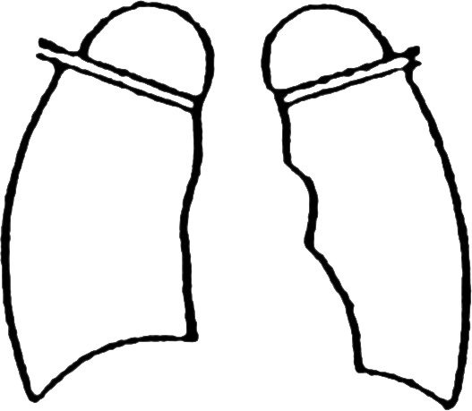
9 |  |  |  |  |  |  |  |  |  |  |  |  |  |  |  |  |  |  |  | 年 |  |  | 月 |  |  | 日 |  |  |  |  |  |  |  |  |  |  |  |  |  |  |  |  | 薬剤名 |  |  |  | 濃度 |  |  | 感受性 |  |  |  |  |  | 8
18 |  |  |  |  |  |  |  | (直接･集菌) |  |  |  | (固形･液体) |  |  |  |  |  |  |  |  |  |  |  |  |  |  |  |  |  |  |  |  |  |  |  |  |  |  |  |  |  |  |  |  |  |  |  |  |  |  |  |  |  |  |  | 16
18 |  |  |  |  |  |  |  |  |  |  |  |  |  |  |  |  | 検体種類 |  |  |  |  |  |  |  |  |  |  |  |  |  |  |  |  |  |  |  |  |  |  |  |  |  | ＩＮＨ |  |  |  |  |  |  | 感 |  |  | 耐 |  |  | 16
9 |  |  |  | 月 |  | 日 |  |  |  |  |  |  |  |  |  |  |  |  |  |  |  |  |  |  |  |  |  |  |  |  |  |  |  |  |  |  |  |  |  |  |  |  |  |  |  |  |  |  |  |  |  |  |  |  |  | 8
27 |  |  |  |  |  |  |  |  |  |  |  |  |  |  |  |  | （喀痰 ・ 他（ |  |  |  |  |  |  |  |  | ）） |  |  |  |  |  |  |  |  |  |  |  |  |  |  |  |  |  |  |  |  |  |  |  | 感 |  |  | 耐 |  |  | 24
27 |  |  |  | 月 |  | 日 |  |  |  |  |  |  |  |  |  |  | 検査法（ |  |  |  |  |  |  |  |  | ） |  |  |  |  |  |  |  |  |  |  |  |  |  |  |  |  | ＲＦＰ |  |  |  |  |  |  | 感 |  |  | 耐 |  |  | 24
9 |  |  |  |  |  |  |  |  |  |  |  |  |  |  |  |  | 結果 |  | （陽性 ・ 陰性 ・ |  |  |  |  |  |  |  |  |  |  |  |  |  |  |  |  |  |  |  |  |  |  |  | ＲＢＴ |  |  |  |  |  |  | 感 |  |  | 耐 |  |  | 8
18 |  |  |  | 月 |  | 日 |  |  |  |  |  |  |  |  |  |  |  |  |  |  |  |  |  |  |  |  |  |  |  |  |  |  |  |  |  |  |  |  |  |  |  |  |  |  |  |  |  |  |  |  |  |  |  |  |  | 16
18 |  |  |  |  |  |  |  |  |  |  |  |  |  |  |  |  | 検査中 ・ 未実施） |  |  |  |  |  |  |  |  |  |  |  |  |  |  |  |  |  |  |  |  |  |  |  |  |  | ＰＺＡ |  |  |  |  |  |  | 感 |  |  | 耐 |  |  | 16
9 |  |  |  | 月 |  | 日 |  |  |  |  |  |  |  |  |  |  |  |  |  |  |  |  |  |  |  |  |  |  |  |  |  |  |  |  |  |  |  |  |  |  |  |  |  |  |  |  |  |  |  |  |  |  |  |  |  | 8
27 |  |  |  |  |  |  |  |  |  |  |  |  |  |  |  |  |  |  |  |  |  |  |  |  |  |  |  |  |  |  |  |  |  |  |  |  |  |  |  |  |  |  | ＳＭ |  |  |  |  |  |  | 感 |  |  | 耐 |  |  | 24
27 |  |  |  | 月 |  | 日 |  |  |  |  |  |  |  |  | 培養後 |  | 検体採取日 |  |  |  |  |  |  |  |  |  |  |  |  |  |  |  |  |  |  |  |  |  |  |  |  |  | ＥＢ |  |  |  |  |  |  | 感 |  |  | 耐 |  |  | 24
9 |  |  |  |  |  |  |  |  |  |  |  |  |  |  |  |  |  |  |  | 年 |  |  | 月 |  |  | 日 |  |  |  |  |  |  |  |  |  |  |  |  |  |  |  |  | ＫＭ |  |  |  |  |  |  | 感 |  |  | 耐 |  |  | 8
18 |  |  |  | 月 |  | 日 |  |  |  |  |  |  |  |  |  |  |  |  |  |  |  |  |  |  |  |  |  |  |  |  |  |  |  | 年 |  | 月 |  |  | 日撮影 |  |  |  |  |  |  |  |  |  |  |  |  |  |  |  |  | 16
18 |  |  |  |  |  |  |  |  |  |  |  |  |  |  |  |  | 検体種類 |  |  |  |  |  |  |  |  |  |  |  |  |  |  |  |  |  |  |  |  |  |  |  |  |  | ＴＨ |  |  |  |  |  |  | 感 |  |  | 耐 |  |  | 16
9 |  |  |  | 月 |  | 日 |  |  |  |  |  |  |  |  |  |  |  |  |  |  |  |  |  |  |  |  |  |  |  |  |  |  |  |  |  |  |  |  |  |  |  |  |  |  |  |  |  |  |  |  |  |  |  |  |  | 8
27 |  |  |  |  |  |  |  |  |  |  |  |  |  |  |  |  | （喀痰 ・ 他（ |  |  |  |  |  |  |  |  | ）） |  |  | ※ |  | による写真提出時、及び |  |  |  |  |  |  |  |  |  |  |  | ＥＶＭ |  |  |  |  |  |  | 感 |  |  | 耐 |  |  | 24
27 |  |  |  | 月 |  | 日 |  |  |  |  |  |  |  |  |  |  | 検査法（ |  |  |  |  |  |  |  |  | ） |  |  |  |  | 主治医が特に必要と認める |  |  |  |  |  |  |  |  |  |  |  | ＰＡＳ |  |  |  |  |  |  | 感 |  |  | 耐 |  |  | 24
9 |  |  |  |  |  |  |  |  |  |  |  |  |  |  |  |  | 結果 |  | （陽性 ・ 陰性 ・ |  |  |  |  |  |  |  |  |  |  |  | ときに記載のこと |  |  |  |  |  |  |  |  |  |  |  | ＣＳ |  |  |  |  |  |  | 感 |  |  | 耐 |  |  | 8
18 |  |  |  | 月 |  | 日 |  |  |  |  |  |  |  |  |  |  |  |  |  |  |  |  |  |  |  |  |  |  |  |  |  |  |  |  |  |  |  |  |  |  |  |  |  |  |  |  |  |  |  |  |  |  |  |  |  | 16
18 |  |  |  |  |  |  |  |  |  |  |  |  |  |  |  |  | 検査中 ・ 未実施） |  |  |  |  |  |  |  |  |  |  |  |  |  |  |  |  |  |  |  |  |  |  |  |  |  | ＤＬＭ |  |  |  |  |  |  | 感 |  |  | 耐 |  |  | 16
9 |  |  |  | 月 |  | 日 |  |  |  |  |  |  |  |  |  |  |  |  |  |  |  |  |  |  |  |  |  |  |  |  |  |  |  |  |  |  |  |  |  |  |  |  |  |  |  |  |  |  |  |  |  |  |  |  |  | 8
27 |  |  |  |  |  |  |  |  |  |  |  |  |  |  |  |  |  |  |  |  |  |  |  |  |  |  |  |  |  |  |  |  |  |  |  |  |  |  |  |  |  |  | ＬＶＦＸ |  |  |  |  |  |  | 感 |  |  | 耐 |  |  | 24
 |  | 主治医意見１ |  |  |  |  |  | （ | □ | 応急入院及び初回入院延長30日 又は |  |  |  |  |  |  |  |  |  |  |  |  |  |  |  |  |  |  | □ |  | 入院再延長30日について） |  |  |  |  |  |  |  |  |  |  |  |  |  |  |  |  | 年 |  |  | 月 |  |  |  | 日
 |  |  | 使用薬剤 |  |  |  | INH RFP RBT PZA SM EB KM TH EVM PAS CS DLM LVFX（ |  |  |  |  |  |  |  |  |  |  |  |  |  |  |  |  |  |  |  |  |  |  |  |  |  |  |  |  |  |  | ） | 副腎皮質ﾎﾙﾓﾝ剤 |  |  |  |  |  |  | 無・有（ |  |  |  |  |  |  |  |  | ）
 |  |  | 非結核性抗酸菌症判明の場合 菌名（ |  |  |  |  |  |  |  |  |  |  |  |  |  |  |  |  |  |  |  |  |  |  |  |  | ）（初回のみ）
 |  |  | □ |  | （ |  |  |  |  |  |  |  |  | ）のため入院延長が必要と考えられる。

 |  | 主治医意見２ |  |  |  |  |  | （入院再延長30日について） |  |  |  |  |  |  |  |  |  |  |  |  |  |  |  |  |  |  |  |  |  |  |  |  |  |  |  |  |  |  |  |  |  |  |  |  |  |  |  | 年 |  |  | 月 |  |  |  | 日
 |  |  | 使用薬剤 |  |  |  | INH RFP RBT PZA SM EB KM TH EVM PAS CS DLM LVFX（ |  |  |  |  |  |  |  |  |  |  |  |  |  |  |  |  |  |  |  |  |  |  |  |  |  |  |  |  |  |  | ） | 副腎皮質ﾎﾙﾓﾝ剤 |  |  |  |  |  |  | 無・有（ |  |  |  |  |  |  |  |  | ）
 |  |  | □ |  | （ |  |  |  |  |  |  |  |  | ）のため入院延長が必要と考えられる。

 |  | 主治医意見２ |  |  |  |  |  | （入院再延長30日について） |  |  |  |  |  |  |  |  |  |  |  |  |  |  |  |  |  |  |  |  |  |  |  |  |  |  |  |  |  |  |  |  |  |  |  |  |  |  |  | 年 |  |  | 月 |  |  |  | 日
 |  |  | 使用薬剤 |  |  |  | INH RFP RBT PZA SM EB KM TH EVM PAS CS DLM LVFX（ |  |  |  |  |  |  |  |  |  |  |  |  |  |  |  |  |  |  |  |  |  |  |  |  |  |  |  |  |  |  | ） | 副腎皮質ﾎﾙﾓﾝ剤 |  |  |  |  |  |  | 無・有（ |  |  |  |  |  |  |  |  | ）
 |  |  | □ |  | （ |  |  |  |  |  |  |  |  | ）のため入院延長が必要と考えられる。

 |  | 医療機関所在地 |  |  |  |  |  |  |  |  |  |  |  |  |  |  |  |  |  |  |  |  |  |  |  |  |  |  |  |  |  |  |  |  |  |  |  |  | 治療予定期間 |  |  |  |  |  |  |  |  |  |  |  | カ月間
 |  | 医療機関名称 |  |  |  |  |  |  |  |  |  |  |  |  |  |  |  |  |  |  |  |  |  |  |  |  |  |  |  |  |  |  |  |  |  |  |  |  | ※ | 初回及び入院再延長により入院延長３回目ごとに最新のＸ線写真を提出し、前回提出の写真も添付すること。
 |  | 主治医氏名 |  |  |  |  |  |  |  |  |  |  |  |  |  |  |  |  |  |  |  |  |  |  |  |  |  |  |  | 印 |  | （又は自署）

 | （以下は枚方市保健所使用欄）
 | 保健所収受印 |  |  |  |  |  |  |  |  |  |  |  | 感染症診査 |  |  |  |  | 病型 |  |  |  |  |  |  |  |  | 19条・20条 及び37条 |  |  |  |  |  |  |  | 判定 |  |  |  |  |  |  | 適 ・ 不適
 | （郵送・持参） |  |  |  |  |  |  |  |  |  |  |  | 協議会日
 |  |  |  |  |  |  |  |  |  |  |  |  |  |  |  |  |  |  |  |  |  |  |  |  |  |  |  |  |  |  |  |  |  |  | 自己負担額 |  |  |  |  |  |  | 無・20,000円

 |  |  |  |  |  |  |  |  |  |  |  |  |  |  |  |  |  |  |  |  |  |  |  |  |  |  |  |  |  |  |  |  |  |  | 受給者番号
 |  |  |  |  |  |  |  |  |  |  |  |  |  |  |  |  |  |  |  |  |  |  |  |  |  |  |  |  |  |  |  |  |  |  | 有効期間 |  |  |  |  |  |  |  |  | ． |  | ． |  | ～ |  |  |  | ． |  | ．

 | (登録票番号 № |  |  |  |  |  |  |  |  |  |  |  |  |  |  |  |  |  |  |  | )

記入要領
様式第1号 感染症患者（入院勧告による入院）医療費公費負担申請書（法第37条）記入要領

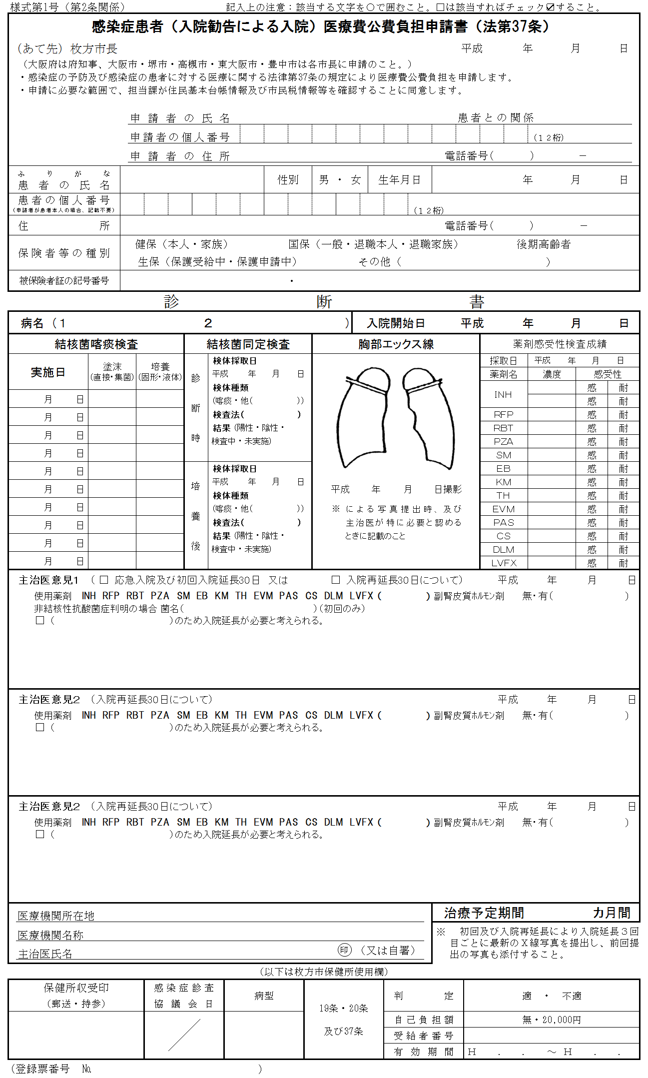
 | ● | 申請者（患者）が記入。
 | ※ | 保健所へ提出の際には、個人番号及び本人を確認する書類の提示又は写しの提出が必要となります。

 | ※ | 医療機関に診断書の記入を依頼する場合は、個人番号を隠すなど、見えないようにして提出してください。

 | ※ | 医療機関が申請書の作成を代行する場合は、個人番号を記入せず、申請者（患者）に渡してください。

 | ● | 「診断書」は主治医が記入。

 | ● | 初回申請時に記入。
 | ※ | 以後、継続治療必要な場合に3回目ごとに記入。

 | ※ | 継続申請のつど、検査結果を追加更新してください。

 | ● | 継続1回目
 |  | 初回の公費負担期限後も継続治療が必要な場合に記入。

 | ※ | 上段の初回申請時の内容は残しておいてください。

 | ● | 継続2回目
 |  | 更に継続治療が必要な場合に記入。

 | ※ | 上段の初回、継続1回目申請時の内容を残してください。

 | ● | 初回申請時に記入。

 | ● | 記入不要

